关系图
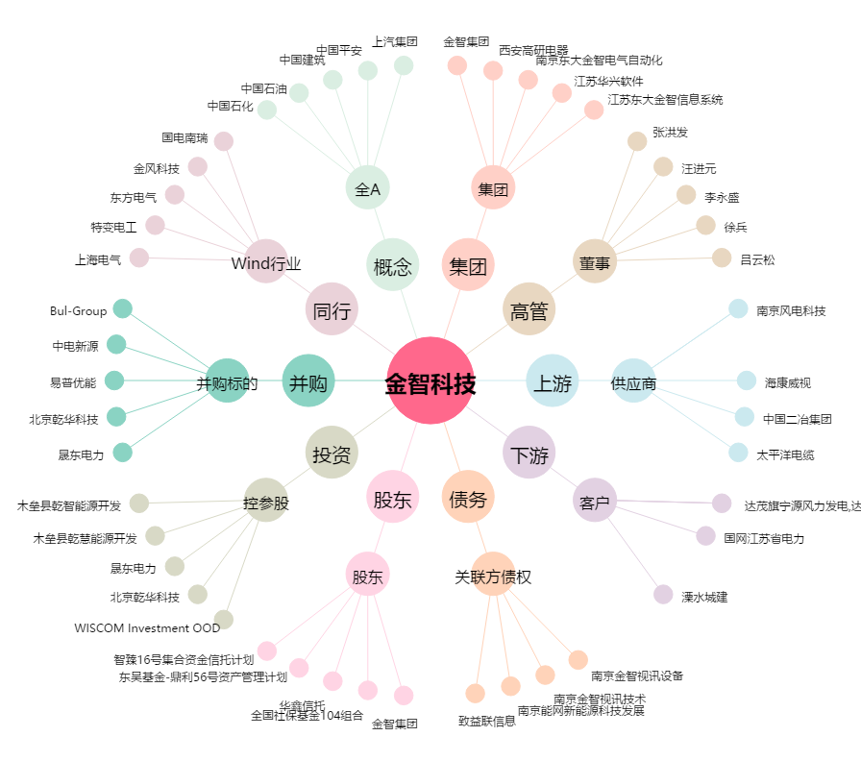
金智科技[002090.SZ] - 关系概览图

